日次バッチ作業
統計 java
マネージャ java
sql procedure
 |  |  |  |  |  |  |  |  |  |  |  |  |  |  |  |  | sheet end
入力ファイル
出力ファイル

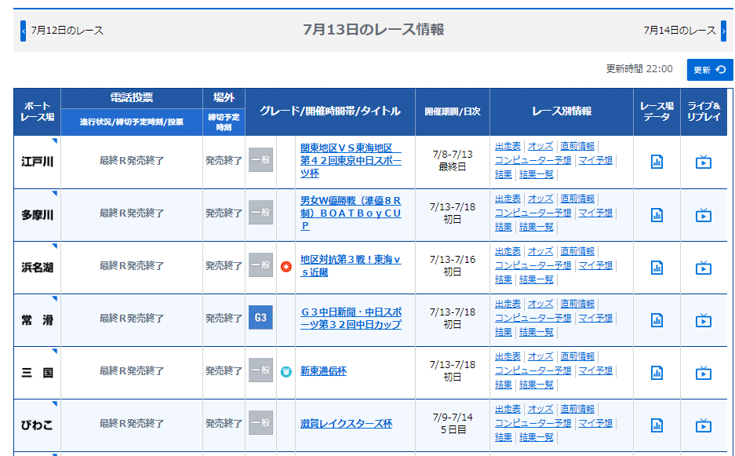
rec_race
power_racer
total_race
wakurank_racer
power_racer_bettype

csv/race_20180712.csv
rec_racer
total_jyo_motor
power_jyo_motor
rec_race_waku
rec_race
wakurank_jyo_motor
power_jyo_motor_bettype

rec_race_waku
total_racer
wakurank_avgtime
power_avgtime
power_avgtime_bettype
stat_race
stat_pattern
stat_result

aggregate_total_racer
aggregate_wakurank_racer
calculate_power_racer
calculate_power_racer_bettype

aggregate_total_jyo_motor
aggregate_wakurank_jyo_motor
calculate_power_jyo_motor
calculate_power_jyo_motor_bettype

aggregate_total_avgtime
aggregate_wakurank_avgtime
calculate_power_avgtime_bettype
BoatWebDownloader
RaceFileUploader
calculate_power_avgtime

aggregate_total
aggregate_wakurank
calculate_power
stat_make_pattern
stat_make_result
export_stat
calculate_power_bettype
export_power

ymd_stat_1t.csv
ymd_power_racer_bettype.csv

ymd_power_jyo_motor_bettype.csv
ymd_stat_2t.csv
generate_stat
generate_power
ymd_power_avgtime_bettype.csv
ymd_stat_2f.csv

ymd_stat_3t.csv
PowerManagerAvgtime
StatRaceGenerator
StatPatternGenerator
StatResultGenerator
PowerGenerator
ymd_stat_3f.csv

PowerManagerMotor

PowerManagerRacer

StatManager
StatGenerator

DailyBatch.execute

 |  |  |  |  |  | 日付 | 選手能力値単位 |  | モータ能力値単位 |  | 平均タイム能力値単位 |  | 能力値勝式パタン |  | 統計ファイルディレクトリ
 |  |  |  |  |  | ymd | paramSectionRacer |  | paramSectionJyoMotor |  | paramSectionAvgtime |  | paramBettype |  | paramPath
DailyBatch.execute |  |  |  |  |  | O
 | BoatWebDownloader.execute |  |  |  |  | O
 | RaceFileUploader.execute |  |  |  |  | O
 | PowerGenerator.execute |  |  |  |  | O | O |  | O |  | O
 |  |  | generate_power |  |  | O | O |  | O |  | O |  |  |  | O
 |  |  |  | aggregate_total |  | O
 |  |  |  |  | aggregate_total_racer | O
 |  |  |  |  | aggregate_total_jyo_motor | O
 |  |  |  |  | aggregate_total_avgtime | O
 |  |  |  | aggregate_wakurank |  | O
 |  |  |  |  | aggregate_wakurank_racer | O
 |  |  |  |  | aggregate_wakurank_jyo_motor | O
 |  |  |  |  | aggregate_wakurank_avgtime | O
 |  |  |  | calculate_power |  | O | O |  | O |  | O
 |  |  |  |  | calculate_power_racer | O | O
 |  |  |  |  | calculate_power_jyo_motor | O |  |  | O
 |  |  |  |  | calculate_power_avgtime | O |  |  |  |  | O
 |  |  |  | calculate_power_bettype |  | O |  |  |  |  |  |  | O
 |  |  |  |  | calculate_power_racer_bettype | O |  |  |  |  |  |  | O
 |  |  |  |  | calculate_power_jyo_motor_bettype | O |  |  |  |  |  |  | O
 |  |  |  |  | calculate_power_avgtime_bettype | O |  |  |  |  |  |  | O
 |  |  |  | export_power |  | O |  |  |  |  |  |  |  |  | O

 |  |  |  |  |  | 日付 | 能力値勝式パタン | 勝式パタン |  | 最低パタン出現回数 |  | 最低的中率 |  | 最低回収率 |  | 統計ファイルディレクトリ
 |  |  |  |  |  | ymd | paramBettype | paramBettype |  | paramMin/MaxPatternCnt |  | paramMin/MaxHitRate |  | paramMin/MaxIncomeRate |  | paramPath
 | StatGenerator |  |  |  |  | O | O | O |  | O |  | O |  | O |  | O
 |  | StatRaceGenerator.execute |  |  |  | O | O
 |  | StatPatternGenerator.execute
 |  |  |  | stat_make_pattern
 |  | StatResultGenerator.execute |  |  |  | O |  | O |  | O |  | O |  | O |  | O
 |  |  |  | generate_stat |  | O |  | O |  | O |  | O |  | O |  | O
 |  |  |  |  | stat_make_result |  |  | O
 |  |  |  |  | stat_export | O |  | O |  | O |  | O |  | O |  | O

PowerManagerRacewr |  |  |  |  |  |  |  |  |  |  |  |  |  |  |  |  |  | sheet end
PowerManagerJyoMotor
PowerManagerAvgtime
StatManager

